Sheet1
Scene No. | 1
Quest Title | 挖矿进行曲1
Quest Log | 回复阿历克斯
Map No. | 67
 | 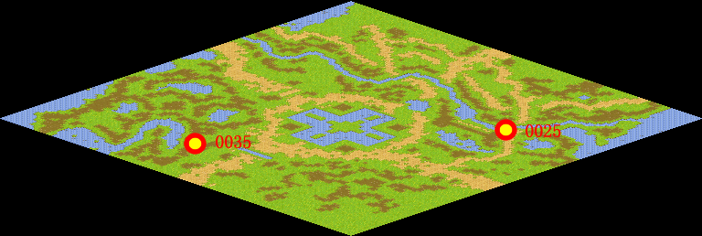 
NPC No. | 25
Condition
Dialog | 那个怪叔叔啊，每次唱歌都一惊一乍的，嗓门还那么大，总是吓我一跳。
Select | 1：接受，2：不接受
Result | 1 :Scene 002 , 2 : 关闭对话框

NPC No. | 22
Condition
Dialog | 赶紧帮我问问克莉斯吧。
Select | 1：确定
Result | 1：关闭对话框

ScriptFile | Qlog-0049-001.scr
 | Q0025-0049-001.scr
 | Q0022-0049-001.scr

